Sheet1
有志企画書

1、代表者について
代表者名 | 知名南紀
学籍番号 | 181426
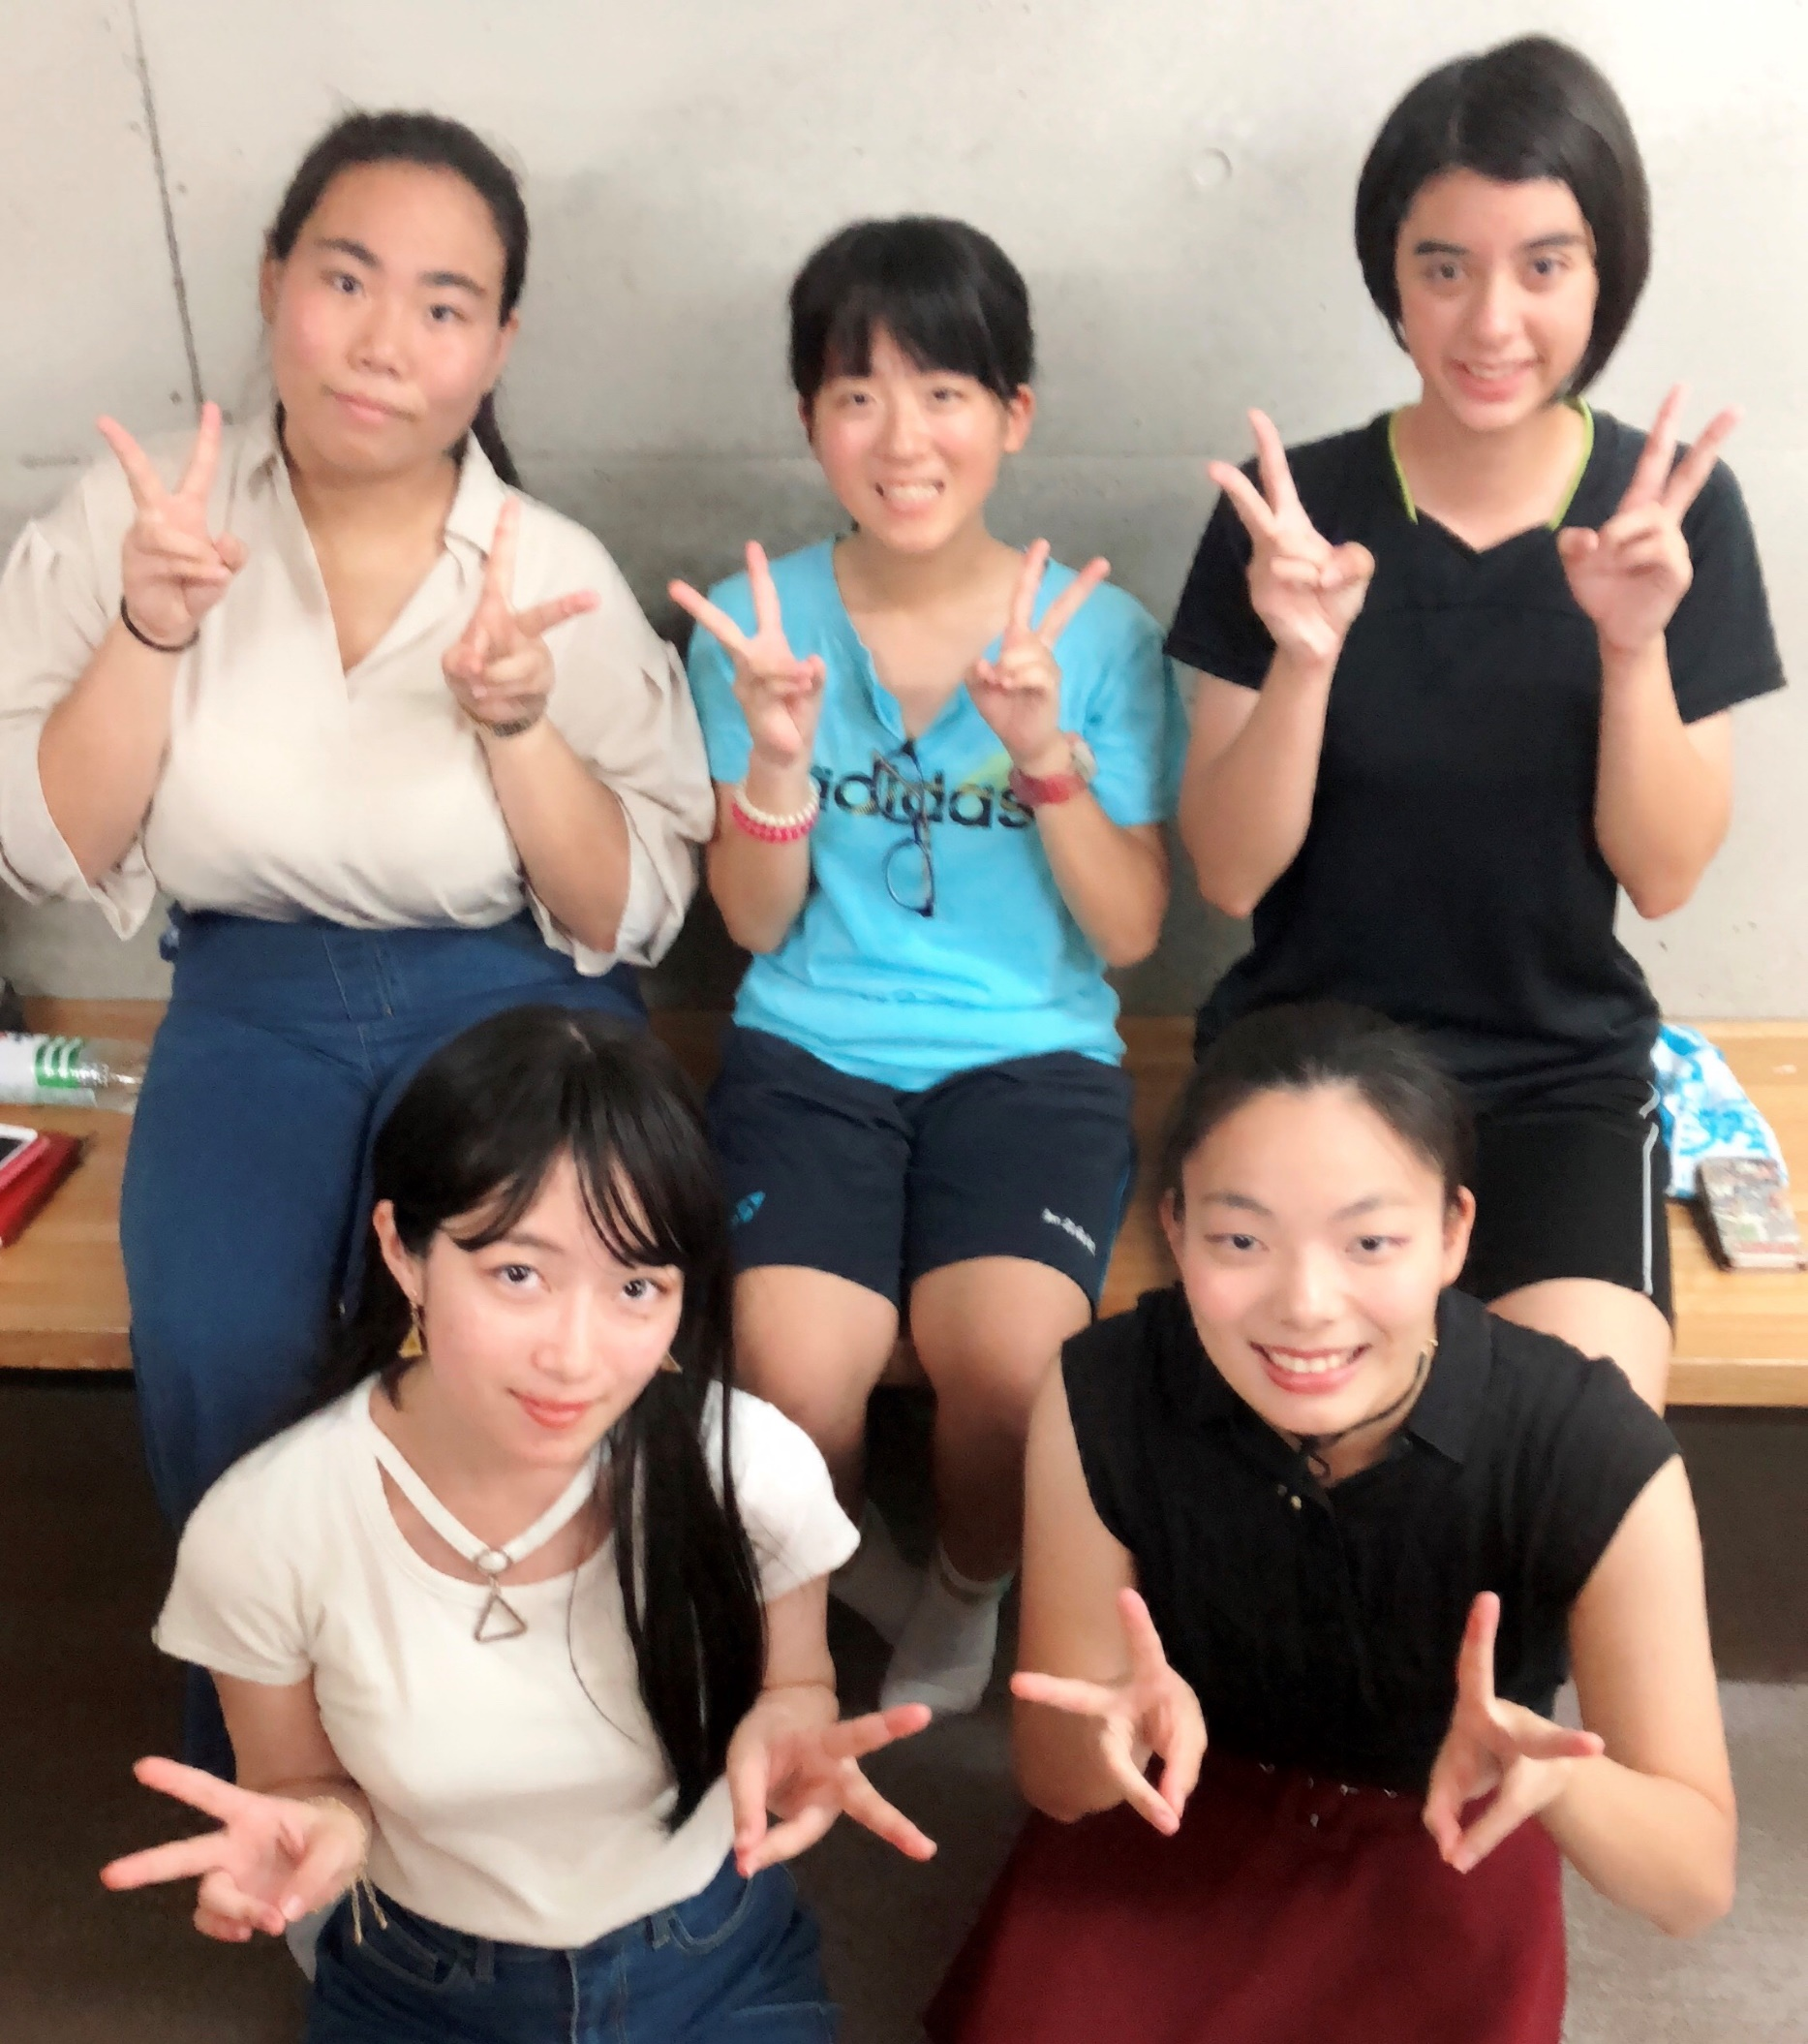
連絡先(電話番号) | 080-6493-8336
2、有志について
出し物名or団体名 | viviana
メンバー | 知名南紀 井澤志保 山田さくら 知名紗也加 石川奈奈
アルバム写真
具体的な内容 | 4曲をメンバーの入れ替わりで踊る。
①時間 | 15分
②場所 | 練習は4階の自教室や寮などで行う予定です
③内容 | 1.千本桜 2.Flash 3.EXCITE 4.SAMSARA
④必要な機材(自分たちで用意するもの、高専祭側に用意してほしいもの両方書いてください) | 衣装：浴衣(各自で準備)

後夜祭希望（するorしない） | する

